bs64
Base64
原始字符 | g u o |  |  |  |  |  |  |  | u |  |  |  |  |  |  |  | o
ASCII码-二进制 | 0 | 1 | 1 | 0 | 0 | 1 | 1 | 1 | 0 | 1 | 1 | 1 | 0 | 1 | 0 | 1 | 0 | 1 | 1 | 0 | 1 | 1 | 1 | 1
重新分组 | 0 | 1 | 1 | 0 | 0 | 1 | 1 | 1 | 0 | 1 | 1 | 1 | 0 | 1 | 0 | 1 | 0 | 1 | 1 | 0 | 1 | 1 | 1 | 1
b64索引【十进制】 | 25 |  |  |  |  |  | 55 |  |  |  |  |  | 21 |  |  |  |  |  | 47
对应b64值 | Z |  |  |  |  |  | 3 |  |  |  |  |  | V |  |  |  |  |  | v

1, 将字符串拆成每三个字符一组
2，计算每一个字符对应的ASCII码二进制
3，将8位的二进制码，按照每6位一组重新分组，不足6位的在后面补0
4，计算对应的十进制编码
5，按照base64表，查看对应的字符

Base64
原始字符 | g u o
ASCII码-二进制 | 0 | 1 | 1 | 0 | 0 | 1 | 1 | 1
重新分组 | 0 | 1 | 1 | 0 | 0 | 1 | 1 | 1 | 0 | 0 | 0 | 0
b64索引【十进制】 | 25 |  |  |  |  |  | 48
对应b64值 | Z |  |  |  |  |  | w |  |  |  |  |  | = |  |  |  |  |  | =

ASC对照表
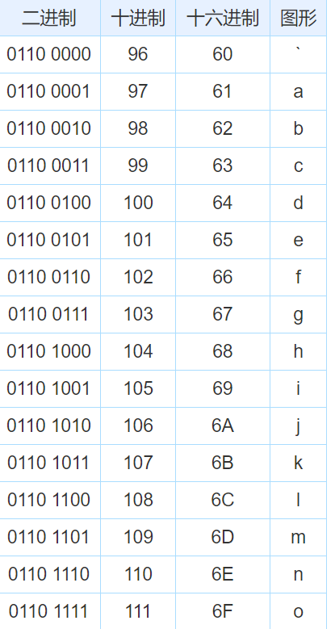
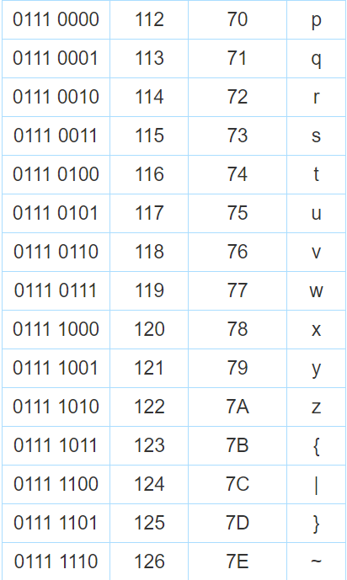

bs64对照表
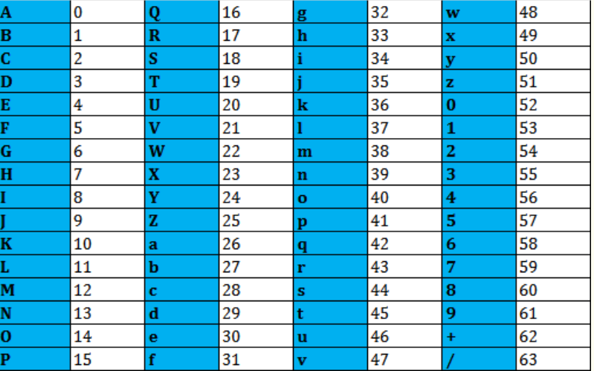
A

